バトル開始画面
大項目 | 中項目 | 小項目 | 入力 | 出力 | 初回テスト実施日 | 結果 | テスト合格日 | エビデンス番号
バトル開始画面 | ボタン | 戻るボタン | 戻るボタン押下 | パーティ作成画面遷移 | 2021-08-02 | OK | 2021-08-02 | 1，2
 | ボタン | この相手と戦う | この相手と戦う押下 | メインバトル画面遷移 | 2021-08-02 | OK | 2021-08-02 | 3，4
 | ボタン | 相手を選びなおす | 相手を選びなおす押下 | 敵キャラが別のENEMYテーブルのキャラに変更される | 2021-08-02 | OK | 2021-08-02 | 5，6，7，8，9，10
 | 画面表示 | 味方キャラ表示 | シーン開始 | 選択したキャラが表示される | 2021-08-02 | OK | 2021-08-02 | 11，12
 | 画面表示 | 敵キャラ表示 | シーン開始 | DBのENEMYテーブルのキャラが表示される | 2021-08-02 | OK | 2021-08-02 | 13

エビデンス
1
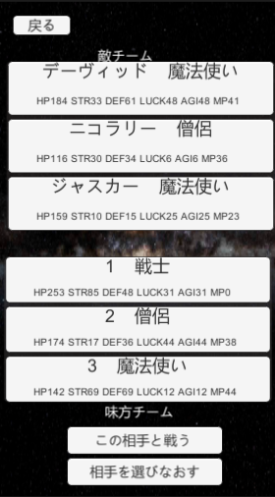

2
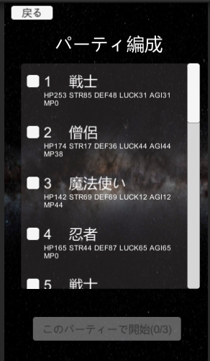

3

4
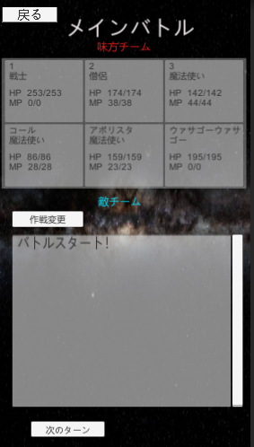

5
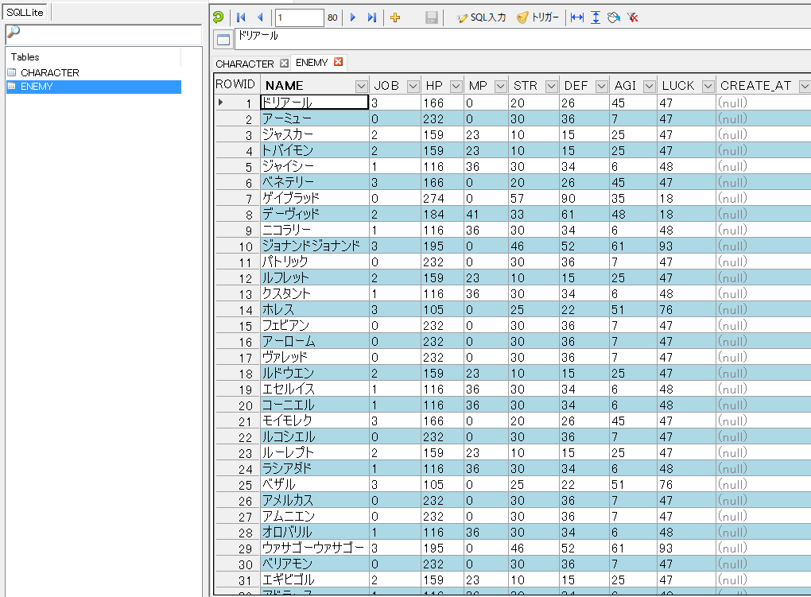

6
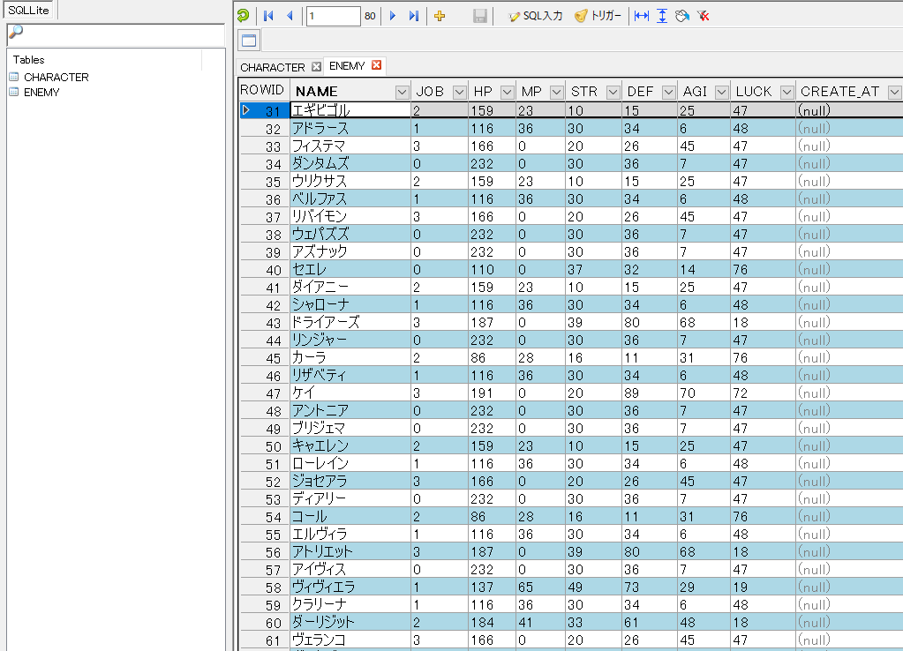

7
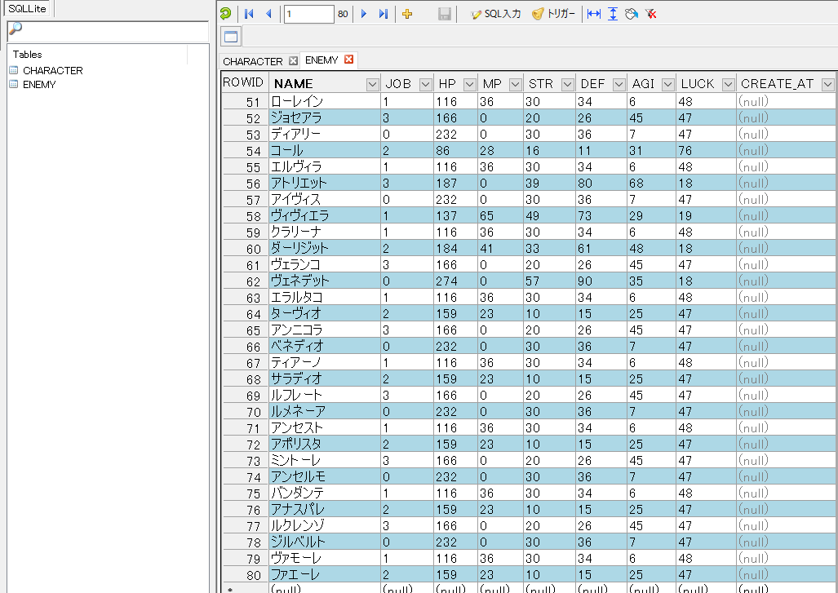

8

9
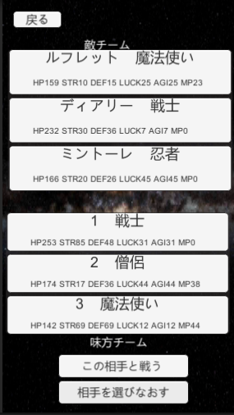

10
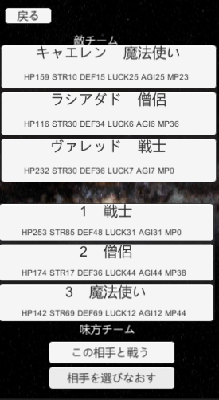

11
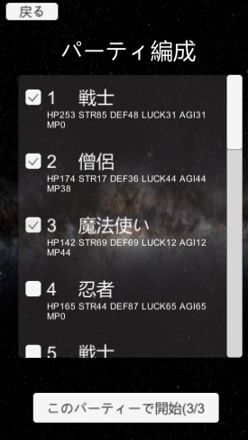

12

13

